상품제안서
엑스팟 자동 LED 전동 와인 오프너 | 상품코드: F24838

 |  |  |  |  |  |  | 02-412-0044 | www.easy1.co.kr
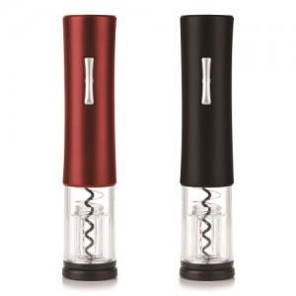 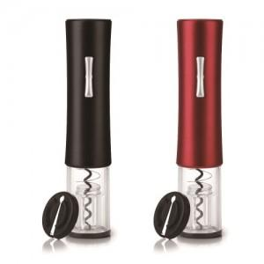

【상세/제작정보】

【인쇄/포장옵션】 | 레이저 / 포장지포장

【공급단가】 | 수량 | 100~ | 300~ | 500~ | 1,000~ | 3,000~
*VAT별도 | 단가 | 13,260원 | 13,050원 | 12,750원 | 12,240원 | 11,730원

【상품 URL】 | https://easy1.co.kr:443/src/goods_detail.php?gdno=24838

